상품제안서
리유저블백_중(51cm*43cm*18cm) | 상품코드: F27384

 |  |  |  |  |  |  | 02-412-0044 | www.easy1.co.kr
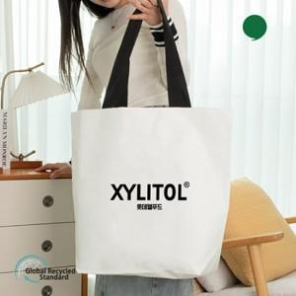

【상세/제작정보】 | <span style="font-size: 12pt;"><b>* 배송비- 한박스 100개/ 7000원 별도</b></span>

【인쇄/포장옵션】 | 실크 / OPP(비닐)

【공급단가】 | 수량 | 100~ | 300~ | 500~ | 1,000~ | 3,000~
*VAT별도 | 단가 | 1,470원 | 1,420원 | 1,370원 | 1,320원 | 1,270원

【상품 URL】 | http://www.easy1.co.kr/src/goods_detail.php?gdno=27384

